トップ
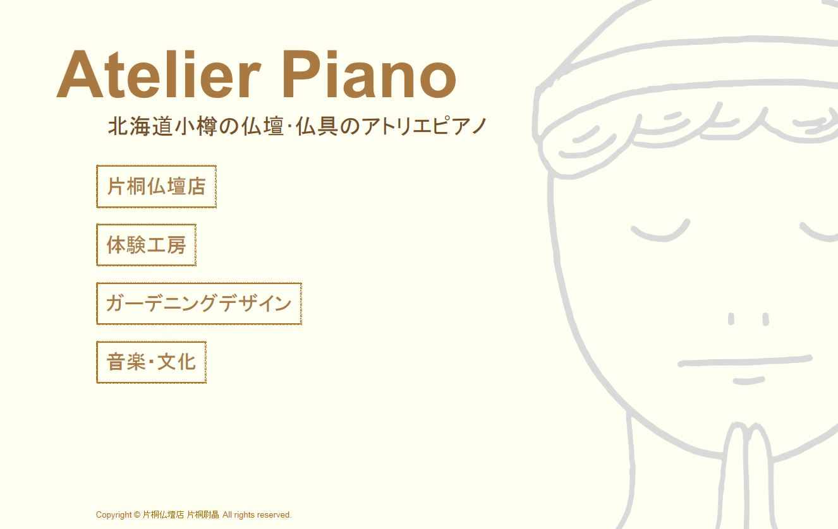
「ATELIER PIANO」に変更し、文字を２回ほど小さく

「片桐仏壇店 アトリエピアノ」に変更

「住所・アクセス」に変更
【A】を入れる
 |  |  | ↑
 |  | 見積は最初のデザイン案の上記を参考に作り
 |  | ましたので、「リンク」のみ、追加させて頂き、
 |  | あとは名称変更でお願いします。

「ガーデンデザイン」に変更

「音楽と文化」に変更

リンク
追加（地の色は背景と同じ色にします）

イベント情報→

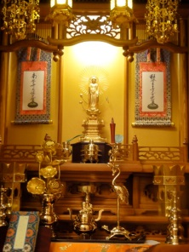
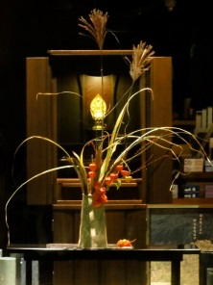
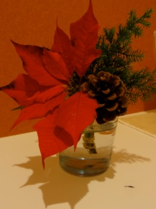
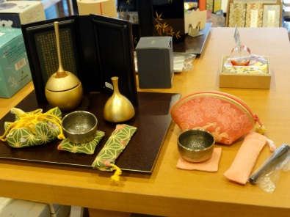
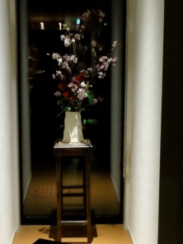
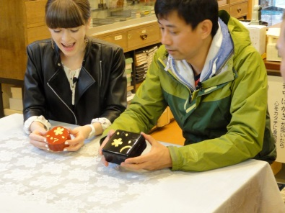
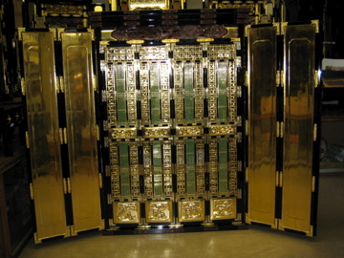
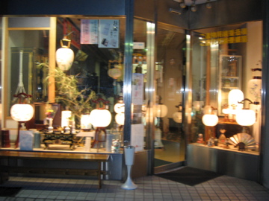

質問 | 上記のような形ですか？

【A】
北前船が運んだ伝統の宗教工芸・小樽仏壇。片桐仏壇店アトリエピアノは宗教
工芸を軸に、北海道の風土に根ざした表現を追求します。
自社工場で製作したお仏壇は、国内外の寺院へお納めしております。また伝統
の工芸技術や文化をつたえるため、体験工房などを開催しております。宗教空間
への感性と北海道の風土をいかしてのガーデンデザインもおこなっております。

片桐仏壇店→住所・アクセス
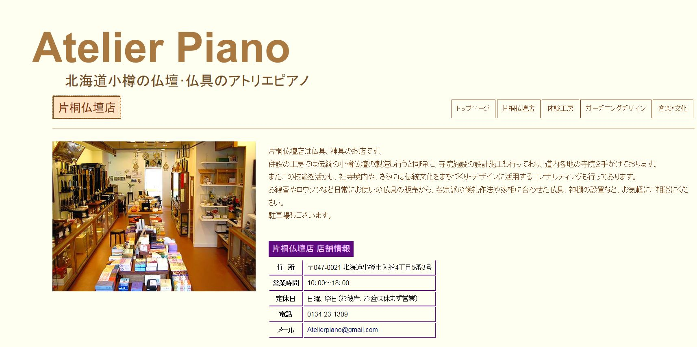
「片桐仏壇店 アトリエピアノ」に変更

「住所・アクセス」に変更
「ガーデンデザイン」に変更
「音楽と文化」に変更

「住所・アクセス」に変更

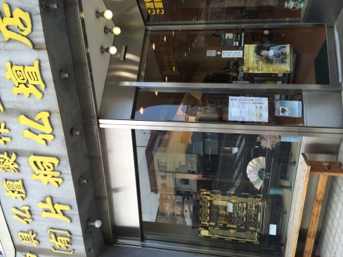

Google Mapを入れる

質問 | 改装前の外観が３点ほどしか写真ないのですが、それでいいでしょうか？

体験工房
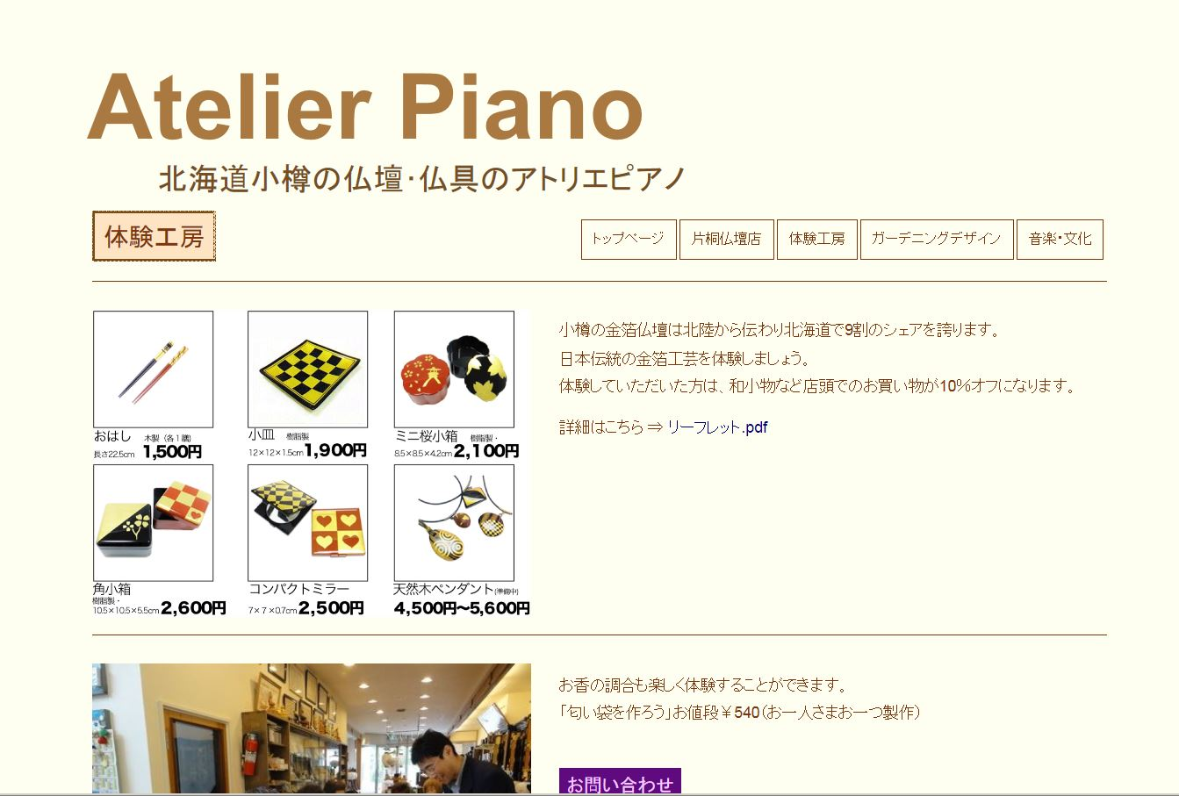

「片桐仏壇店 アトリエピアノ」に変更

「住所・アクセス」に変更
「ガーデンデザイン」に変更
「音楽と文化」に変更

ガーデニングデザイン→ガーデンデザイン
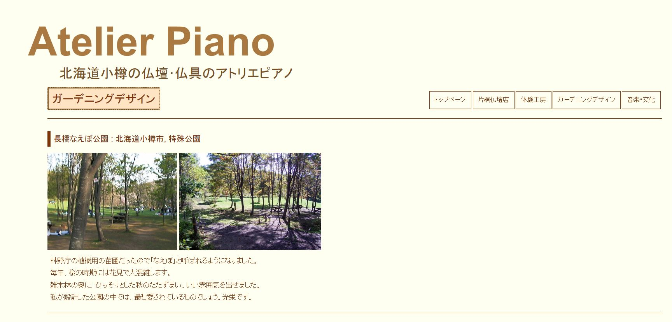
「片桐仏壇店 アトリエピアノ」に変更

「住所・アクセス」に変更
「ガーデンデザイン」に変更
「音楽と文化」に変更

「ガーデンデザイン」に変更

洋の東西を問わず、庭園は宗教空間と密接につながってきました。庭園は人々
がこうありたいという世界、パラダイスであり、浄土やコスモロジーの表現なの
です。仏壇はコンパクトな庭園であり、庭園は自然と人の心をつなげた宇宙なの
です。

一番下に

片桐保昭著
名付けえぬ風景をめざして ― ランドスケープデザインの文化人類学 より
（著書名はhttp://hup.gr.jp/modules/zox/index.php?main_page=product_book_info&products_id=839へリンク）

音楽・文化→音楽と文化
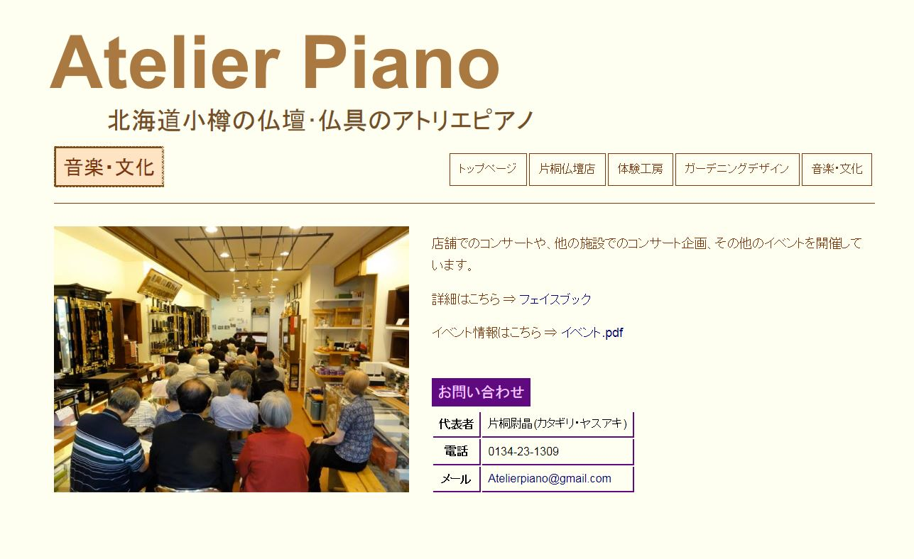

「片桐仏壇店 アトリエピアノ」に変更

「住所・アクセス」に変更
「ガーデンデザイン」に変更
「音楽と文化」に変更

「音楽と文化」に変更

依頼 | 著作・研究論文を音楽と文化に踏襲
 | 「イベント情報」と「音楽と文化」のいずれにするかをお知らせください。
 | その上で、必要であれば、「著作・研究論文」の画像及びテキストを7/7までにお願いします。

依頼 | 内容は「仏壇・神具・ギフト」にあるフェイスブックへのリンクと共有して下さい。
 | 具体的なテキストデータを7/7までにお願いします。

